对账
订单号 | 入住日期 | 离店日期 | 应收 |  |  |  | ，
16808910532 | 2022-05-06 | 2022-05-08 | 796 | 796.00 | 2301102 | 0 | ，2301102 | 直连
17516471282 | 2022-05-06 | 2022-05-08 | 82 | 82.00 | 2440598 | 0 | ，2440598 | 直连
17665259512 | 2022-05-06 | 2022-05-08 | 442 | 442.00 | 2470575 | 0 | ，2470575 | 直连
17699074089 | 2022-05-07 | 2022-05-08 | 100 | 100.00 | 2478807 | 0 | ，2478807 | 直连
17744290725 | 2022-05-05 | 2022-05-08 | 840 | 840.00 | 2492518 | 0 | ，2492518 | 直连
17749848860 | 2022-05-06 | 2022-05-08 | 290 | 290.00 | 2494036 | 0 | ，2494036 | 直连
17762476736 | 2022-05-07 | 2022-05-08 | 129 | 129.00 | 2497804 | 0 | ，2497804 | 直连
17811996465 | 2022-05-07 | 2022-05-08 | 242 | 242.00 | 2514332 | 0 | ，2514332 | 直连
17812128716 | 2022-05-07 | 2022-05-08 | 242 | 242.00 | 2514454 | 0 | ，2514454 | 直连
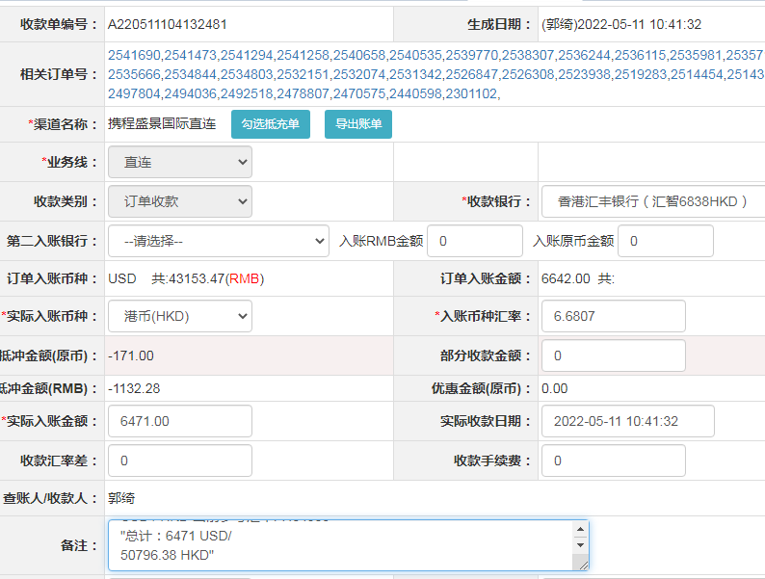
17827188239 | 2022-05-06 | 2022-05-08 | 212 | 212.00 | 2519283 | 0 | ，2519283 | 直连
17844365001 | 2022-05-06 | 2022-05-08 | 246 | 246.00 | 2523938 | 0 | ，2523938 | 直连
17851812215 | 2022-05-07 | 2022-05-08 | 187 | 187.00 | 2526308 | 0 | ，2526308 | 直连
17855426919 | 2022-05-07 | 2022-05-08 | 90 | 90.00 | 2526847 | 0 | ，2526847 | 直连
17871562367 | 2022-05-07 | 2022-05-08 | 0 | 0.00 | 2531342 | 0 | ，2531342 | 直连
17875628044 | 2022-05-06 | 2022-05-08 | 118 | 118.00 | 2532074 | 0 | ，2532074 | 直连
17875761474 | 2022-05-06 | 2022-05-08 | 528 | 528.00 | 2532151 | 0 | ，2532151 | 直连
17884237312 | 2022-05-07 | 2022-05-08 | 441 | 441.00 | 2534803 | 0 | ，2534803 | 直连
17884289284 | 2022-05-07 | 2022-05-08 | 248 | 248.00 | 2534844 | 0 | ，2534844 | 直连
17885963895 | 2022-05-07 | 2022-05-08 | 55 | 55.00 | 2535666 | 0 | ，2535666 | 直连
17886049979 | 2022-05-07 | 2022-05-08 | 255 | 255.00 | 2535710 | 0 | ，2535710 | 直连
17889630543 | 2022-05-06 | 2022-05-08 | 80 | 80.00 | 2535981 | 0 | ，2535981 | 直连
17889752052 | 2022-05-07 | 2022-05-08 | 136 | 136.00 | 2536115 | 0 | ，2536115 | 直连
17889868609 | 2022-05-07 | 2022-05-08 | 99 | 99.00 | 2536244 | 0 | ，2536244 | 直连
17892637827 | 2022-05-07 | 2022-05-08 | 27 | 27.00 | 2538307 | 0 | ，2538307 | 直连
17897037143 | 2022-05-07 | 2022-05-08 | 35 | 35.00 | 2539770 | 0 | ，2539770 | 直连
17900195144 | 2022-05-07 | 2022-05-08 | 38 | 38.00 | 2540535 | 0 | ，2540535 | 直连
17900716752 | 2022-05-07 | 2022-05-08 | 57 | 57.00 | 2540658 | 0 | ，2540658 | 直连
17901783059 | 2022-05-07 | 2022-05-08 | 216 | 216.00 | 2541258 | 0 | ，2541258 | 直连
17901869531 | 2022-05-07 | 2022-05-08 | 25 | 25.00 | 2541294 | 0 | ，2541294 | 直连
17902144836 | 2022-05-07 | 2022-05-08 | 128 | 128.00 | 2541473 | 0 | ，2541473 | 直连
17902545009 | 2022-05-07 | 2022-05-08 | 87 | 87.00 | 2541690 | 0 | ，2541690 | 直连

 |  |  | 6471

A220511104132481
USD / HKD 当前参考汇率: 7.84985
总计：6471 USD/ 50796.38 HKD

